Дополнительно
Наименование | Цена за 1 шт. | Кол-во. шт. | Сумма. | Примечание
Оборудование/мебель
Подвесные ротанговые кресла с подушками | 5,000.00 | 0 | 0.00 ₽ | в наличии 4 шт. | 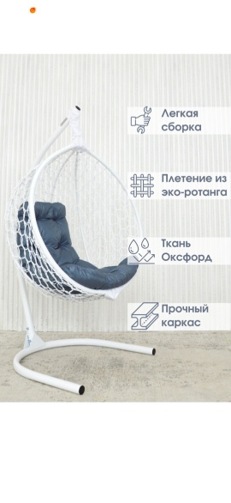
Неподвесные ротанговые кресла с подушками | 5,000.00 | 0 | 0.00 ₽ | в наличии 6 шт. | 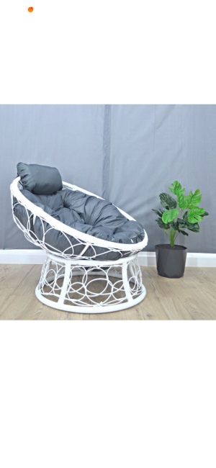
Диван, белый | 3,500.00 ₽ | 0 | 0.00 ₽ | в наличии 20 штук, 10 штук из них могут быть арендованы комплектом
Комплект 2 дивана и столик журнальный | 6,000.00 ₽ | 0 | 0.00 ₽ | в наличии 5 комплектов
Столик журнальный | 500.00 ₽ | 0 | 0.00 ₽ | в наличии 10 штук
Стол 1х1м | 800.00 ₽ | 0 | 0.00 ₽ | в наличии 30 штук
Белый стул, с подушкой | 200.00 ₽ | 0 | 0.00 ₽ | в наличии 100 штук
Газовые горелки | 3,000.00 ₽ | 0 | 0.00 ₽ | в наличии 15 штук
Пляжная кровать | 5,000.00 ₽ | 0 | 0.00 ₽ | в наличии 4 штук
Шезлонг | 1,000.00 ₽ | 0 | 0.00 ₽ | в наличии 50 штук
Полотенце для шезлонга | 500.00 ₽ | 0 | 0.00 ₽
Костровое место (чаша для огня, дрова, скамейки) | 50,000.00 ₽ | 0 | 0.00 ₽ | устанавливается только на пляже
Кальяны 1900/чаша, 2400/на фрукте |  | 0 | 0.00 ₽ | минимальный заказ от 15 000 руб( возможен заказ по времени)
Аренда площадки для выездной церемонии | 25,000.00 ₽ | 0 | 0.00 ₽ | площадка, 40 стульев, деревянная арка
Арка для выездной регистрации | 6,000.00 ₽ | 0 | 0.00 ₽
Круглый стол в скатерти | 1,000.00 ₽ | 0 | 0.00 ₽ | в наличии 45 штук
Банкетный стул в чехле | 200.00 ₽ | 0 | 0.00 ₽ | в наличии 410 штук
Разрешение на брендинг шатра полумесяц | 15,000.00 ₽ | 0 | 0.00 ₽
Разрешение на брендинг въездной арки | 25,000.00 ₽ | 0 | 0.00 ₽
Прямоугольные столы (фуршетные) | 600.00 ₽ | 0 | 0.00 ₽ | 12 штук, размеры 180х80
Белые деревянные скамейки | 1,500.00 ₽ | 0 | 0.00 ₽ | 6 штук
Персонал
Сотрудник охраны, смена 8 часов | 6,000.00 ₽ | 0 | 0.00 ₽
Парковщик, смена 8 часов | 6,000.00 ₽ | 0 | 0.00 ₽
Грузчик,смена 8 часов | 4,000.00 ₽ | 0 | 0.00 ₽
Клиннинг, смена 8 часов | 6,000.00 ₽ | 0 | 0.00 ₽
Бармен,смена 10 часов | 8,000.00 ₽ | 0 | 0.00 ₽
Официант, смена не более 10 часов | 6,000.00 ₽ | 0 | 0.00 ₽
Активности
Волейбольная площадка до 150 гостей | 40,000.00 ₽ | 0 | 0.00 ₽ | день
Волейбольная площадка более 150 гостей | 50,000.00 ₽ | 0 | 0.00 ₽ | день
Настольный теннис | 7,000.00 ₽ | 0 | 0.00 ₽ | 1 стол
Катер | 25,000.00 ₽ | 0 | 0.00 ₽ | 1 час, 8 человек
Яхта | 35,000.00 ₽ | 0 | 0.00 ₽ | 1 час, на 6 персон
Вейк | 2,500.00 ₽ | 0 | 0.00 ₽ | 30 минут, включая оборудование
Закрытие вейка | 300,000.00 ₽ | 0 | 0.00 ₽ | сумма "от" - закрытие площадки. Включая шатры, лежаки, парковку, обрудование для катания
Закрытие вейка / час | 60,000.00 ₽ | 0 | 0.00 ₽ | сумма "от" - зависит от погоды и дня недели

Итого, оборудование/мебель |  |  | 0.00 ₽

Итого, работа персонала на сумму: |  |  | 0.00 ₽

Итого: |  |  | 0.00 ₽

